Karte
Karte von Bayern

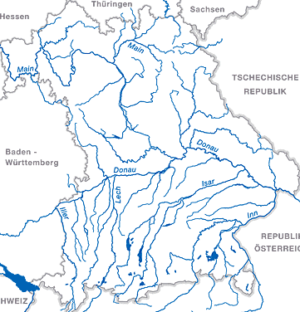

 |  | X | Y
 |  | 2.5082726105 | 10.690897657

 | Bad Kissingen

